상품제안서
로렌 진공텀블러+굿즈케이스 | 상품코드: S45243

 |  |  |  |  |  |  | 02-713-8555 | www.synergygift.co.kr
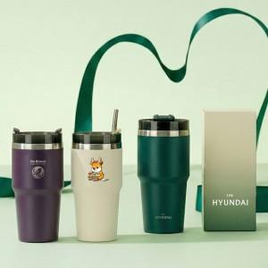

【상세/제작정보】

【인쇄/포장옵션】 | 레이저, 풀칼라, 케이스 풀컬러 / 포장불가능

【공급단가】 | 수량 | 30~ | 100~ | 300~ | 1,000~ | 3,000~
*VAT별도 | 단가 | 7,050원 | 6,650원 | 6,400원 | 6,150원 | 6,000원

【상품 URL】 | https://www.synergygift.co.kr:443/src/goods_detail.php?gdno=45243

